상품제안서
레코드북 크라프트 양장192P(주문제작형) | 상품코드: F23524

 |  |  |  |  |  |  | 02-412-0044 | www.easy1.co.kr
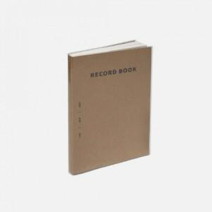

【상세/제작정보】 | *내지 기성사용 / 인쇄 불가 *표지 먹1도 인쇄만 가능

【인쇄/포장옵션】 | 먹인쇄 / OPP(비닐)

【공급단가】 | 수량 | 100~ | 300~ | 500~ | 1,000~ | 3,000~
*VAT별도 | 단가 | 5,400원 | 5,200원 | 5,000원 | 4,800원 | 4,680원

【상품 URL】 | http://www.easy1.co.kr/src/goods_detail.php?gdno=23524

